IC-Média_Z
Margem de erro |  |  |  | Intervalo de confiaça (g)
[$\bar{x}± \text{margem} \text{de} \text{erro}\text{]}$
γ | 95% | Margem de erro (ME)= | 0.91
z | 1.960 |  |  |  | [ | 69.095 | 70.905 | ] | Legenda:
n | 300 |  |  |  |  |  |  |  | Inserir informações
s | 8
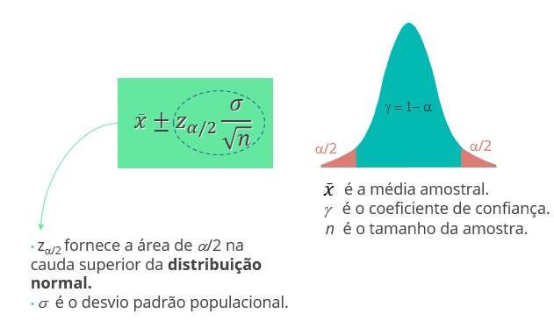
x_barra | 70

IC-Média_t
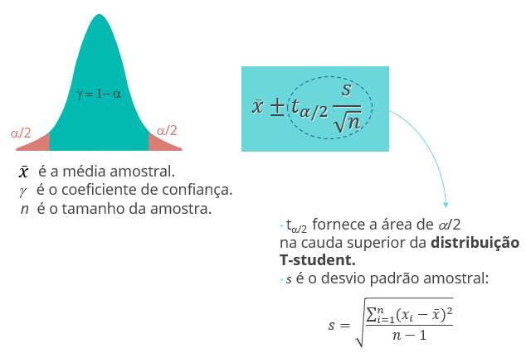
Margem de erro |  |  |  | Intervalo de confiaça (g)
[$\bar{x}± \text{margem} \text{de} \text{erro}\text{]}$
γ | 95% | Margem de erro (ME)= | 13.59
t | 1.961 |  |  |  | [ | 536.406 | 563.594 | ] | Legenda:
n | 2000 |  |  |  |  |  |  |  | Inserir informações
s | 310
x_barra | 550

IC-Prop_Z
Margem de erro |  |  |  | Intervalo de confiaça (g)
[$\bar{p}± \text{margem} \text{de} \text{erro}\text{]}$
γ | 95% | Margem de erro (ME)= | 0.02
z | 1.960 |  |  |  | [ | 0.5182 | 0.5618 | ] | Legenda:
n | 2000 |  |  |  |  |  |  |  | Inserir informações
var(p) | 0.2484
p | 0.54

TH-Média_z
Teste de Hipótese: Bilateral |  |  |  | Teste de Hipótese: Unilateral (H_a: m > m_0) |  |  |  | Teste de Hipótese: Unilateral (H_a: m < m_0)

α | 0.01 | x_barra | 299 | α |  | x_barra |  | α |  | x_barra
γ | 99% | Z | -7.07 | γ | 100% | Z | #DIV/0! | γ | 100% | Z | #DIV/0!
z_α/2 | 2.58 | p-valor | 0.0000 | z_α | #NUM! | p-valor | #DIV/0! | z α | #NUM! | p-valor | #DIV/0!
n | 50 |  |  | n |  |  |  | n |  |  |  | Legenda:
2*(1-DIST.NORMP.N(z; VERDADEIRO))
INV.NORMP(0,975)= 1,96
1-DIST.NORMP.N(z; VERDADEIRO)
INV.NORMP(0,95)= 1,645
DIST.NORMP.N(z; VERDADEIRO)
INV.NORMP(0,05)= -1,645
s | 1 |  |  | s |  |  |  | s |  |  |  | Inserir informações
μ | 300 |  |  | μ |  |  |  | μ
z = $\frac{\overline{x}−μ}{σ/{\sqrt{n}}}$

TH-Média_t
Teste de Hipótese: Bilateral |  |  |  | Teste de Hipótese: Unilateral (H_a: m > m_0) |  |  |  | Teste de Hipótese: Unilateral (H_a: m < m_0)

α | 0.05 | x_barra | 70 | α | 0.1 | x_barra | 17 | α |  | x_barra
γ | 95% | t | - | γ | 90% | t | 2.19 | γ | 100% | t | #DIV/0!
t_α/2 | 1.97 | p-valor | 1.0000 | t_α | 1.699 | p-valor | 0.01832 | t α | #NUM! | p-valor | #DIV/0!
n | 300 |  |  | n | 30 |  |  | n |  |  |  | Legenda:
2*(1-DIST.T(t; n-1; VERDADEIRO))
INV.T(0,975)
1-DIST.T(t; n-1; VERDADEIRO)
INV.T(0,95)
DIST.T(t; n-1; VERDADEIRO)
INV.T(0,05)
s | 8 |  |  | s | 5 |  |  | s |  |  |  | Inserir informações
μ | 70 |  |  | μ | 15 |  |  | μ
t = $\frac{\overline{x}−μ}{s/{\sqrt{n}}}$

TH-Prop_Z
Teste de Hipótese: Bilateral |  |  |  | Teste de Hipótese: Unilateral (H_a: p > p_0) |  |  |  | Teste de Hipótese: Unilateral (H_a: p < p_0)

α | 0.1 | p_barra | 0.93 | α | 0.10 | p_barra= | 0.75 | α |  | p_barra
γ | 90% | Z | #DIV/0! | γ | 90% | Z= | 3.45 | γ | 100% | Z | #DIV/0!
z α/2 | 1.64 | p-valor | #DIV/0! | z α | 1.28 | p-valor= | 0.0003 | z_α | #NUM! | p-valor | #DIV/0!
2*( 1-DIST.NORMP.N(z; VERDADEIRO))
INV.NORMP(0,975)= 1,96
1-DIST.NORMP.N(z; VERDADEIRO)
INV.NORMP(0,95)= 1,645
DIST.NORMP.N(z; VERDADEIRO)
INV.NORMP(0,05)= -1,645
n= |  |  |  | n= | 1000 |  |  | n |  |  |  | Legenda:
var(p_0) | 0 |  |  | var(p_0)= | 0.21 |  |  | var(p_0) | 0 |  |  | Inserir informações
p_0 |  |  |  | p_0= | 0.7 |  |  | p_0
z =$\frac{\overline{p}−p_{0}}{\sqrt{\frac{p_{0(1−p_{0})}}{n}}}$

